프로젝트결과 자료정리하기
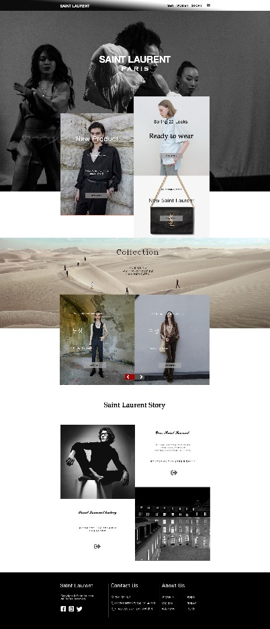
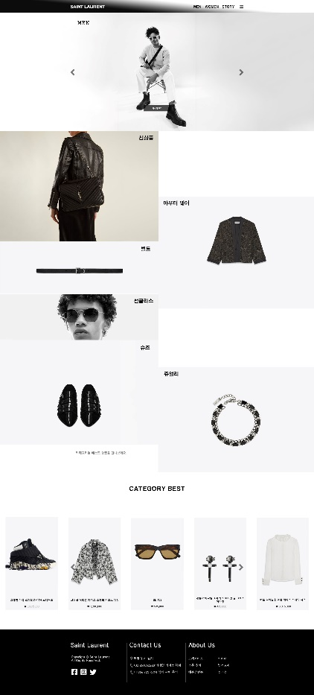
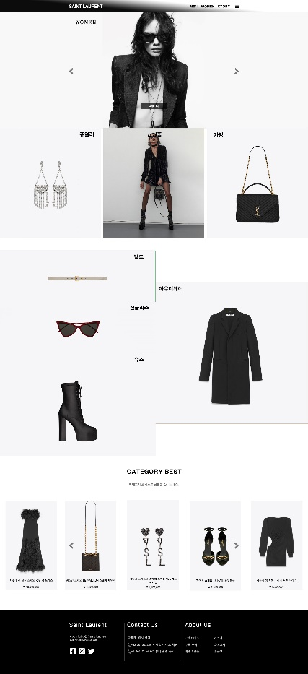
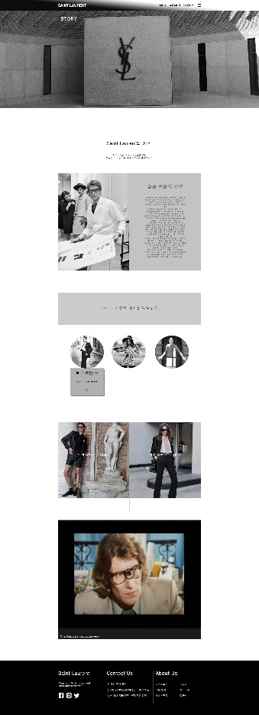
프로젝트 명 | 입생로랑 리뉴얼 페이지
소요일 | 2022-02-10 ~ 2022-02-17
설명 | 입생로랑 리뉴얼 페이지
메인 타이포그래피 | Merriweather-LightItalic.ttf Lora-Regular.ttf Lora-Italic.ttf
메인컬러
사용언어 | html css jQuery
사이트 형태 | 반응형 웹사이트
사이트 캡처 | pc 4개 이미지로

